val in timp a banilor
S0 = 100.000 lei | S1 = S0 * (1+k)^1 = | 105000
k = 5% anual | S2= S0*(1+k)^2=S1*(1+k)^1 | 110250
 | S5 = S0*(1+k)^5 | 127628.15625

Aplicatie 2. O companie plănuiește să cumpere un echipament peste 4 ani la prețul de 575.000 lei pentru a înlocui pe cel existent. Pentru aceasta dorește să facă un depozit la banca, cu o rată de dobândă anuala de 10%.
a)Ce sumă ar trebui să depună azi la bancă pentru a putea face achiziția?
b)Dacă compania poate depune azi la banca doar suma de 250.000 lei, ce sumă ar trebui să adauge anul viitor pentru a putea să facă achiziția?

n= 4 ani | a) S0 = S4/ (1+k)^4 | 392732.73683 | aproximativ 392733
Sf= S4 = 575000 lei | b) S0' = 250.000 | -> S4'= 250.000*(1+10%)^4 | 366025 | -> lipsesc 575.000- 366025 | 208975
k =10% | X astfel incat sa ajung la S4
 |  | X*(1+k)^3 = 208975 | ->X = 208975/(1+10%)^3
 |  |  | 157006.01052

Aplicatie 3. O companie trebuie să plateasca o suma pentru achizitia unui utilaj și trebuie să aleagă dintre două modalități de plata, știind că rata medie de rentabilitate anuală este 7%. Cele două modalități sunt:
va rambursa suma de 500.000 lei peste 3 ani(a)
va rambursa suma de 200.000 lei peste 2 ani și suma de 300.000 lei peste 4 ani. (b)

a) S3 = 500.000 | a) S0 (a)= S3/(1+7%)^3 | 408148.93845
b) S2= 200.000
S4 = 300.000 | b) S0(b) = S2/(1+7%)^2+S4/(1+7%)^4
 |  | 403556.30927
k=7%

I0, val reziduala
1. O companie dorește să realizeze o investiție într-o linie tehnologică pentru producerea de țigle tip B pentru care se cunosc următoarele: preț achiziție = 243.000 euro, curs schimb = 5,1 euro/ron, cheltuieli instalare, montaj = 25.000 lei, cheltuieli specializare personal = 13.800 lei. Investitia se realizează pentru a înlocui o linie tehnologică veche, ce produce țigle de tip A, care se va vinde la momentul realizării investiției la prețul de 7.300 lei. Valoarea de intrare a liniei tehnologice vechi este 120.000 lei, iar valoarea amortizată cumulată este de 120.000 lei. În același timp, se va renunța și la un mijloc de transport cu valoarea de 8.000 lei, complet amortizat, care va fi vândut la prețul de 3.800 lei. Determinați costul investiției făcute de companie.

Costul investitiei initiale=Pretul de achizitie*Cs+Ch instalare+Ch specializare personal-Fluxul de numerar generat de scoaterea din functiune a proiectului vechi
Fluxul de numerar generat de scoaterea din functiune a proiectului vechi= Pvz-16%*(Pvz-Valoarea neta cont)

P vz liniei A = 7300 | -> Fluxul de scoaterea liniei A = 7300 - 16%*( 7300- 0) = |  | 6132

Investitia initiala = 243000*5,1+25000+13800 -6132
 | 1271968

2. O companie, platitoare de impozit pe profit, realizează o investiție de 200.000 lei, amortizabilă liniar în 5 ani. Aceasta va genera cash flow-uri anuale constante egale cu 60.000 lei, pe baza unei cifre de afaceri anuale de 120.000 lei. Compania doreste sa vândă acest proiect după 5 ani de la realizarea investiției inițiale, estimând un preț de vânzare de 55.000 lei pentru echipamente si valorificand si activele circulante specifice proiectului in valoare de 10.000 lei. Determinați valoarea reziduală a proiectului. Dezinvestirea proiectului nu implica și alte cheltuieli.

inv amortizabile in 5 ani si se vinde dupa 5 ani -> valoarea neamortizata = 0

P vanzare = 55000
ACR nete = 10.000 lei | -> VR = 55000 -16%*(55000 - 0) - 0+10000
Alte cheltuieli = 0 | 56200

CF 1= 140000
CF2= 150000 | -> VR = CF an 5/k = 200000/10% | 2000000
CF3 = 180000
CF4 = 200000
CF din anul 5 = 200000
k = 10%

CF
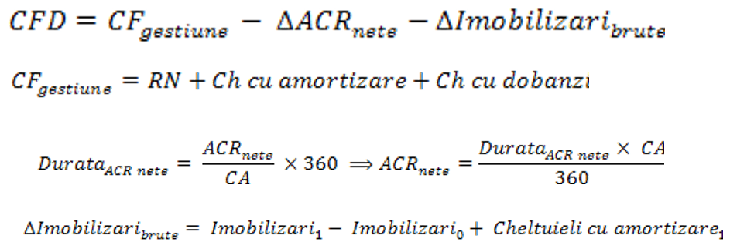

finantat din fonduri proprii -> nu exista credit -> Ch dob = 0

investitia = 30.000
amort liniar in 5 ani | -> Ch amortizare = 30000/5 = 6000 anual

 | 1 | 2 | 3 | 4 | 5
CA | 40000 | 42000 | 45000 | 35000 | 30000
Ch variabile (50%) | 20000 | 21000 | 22500 | 17500 | 15000
CH fixe platibile | 5000 | 5000 | 5000 | 5000 | 5000
CH amortiz | 6000 | 6000 | 6000 | 6000 | 6000
CH dob | 0 | 0 | 0 | 0 | 0
RB= V tot - CH tot | 9000 | 10000 | 11500 | 6500 | 4000
Imp pe profit=16%*RB | 1440 | 1600 | 1840 | 1040 | 640
RN= RB - Impozit pe profit | 7560 | 8400 | 9660 | 5460 | 3360 |  | D ACR nete = 36 zile= ACRnet/CA *360
CF gestiune | 13560 | 14400 | 15660 | 11460 | 9360 |  |  | -> ACR nete = CA *36/360 = CA/10
ACR nete= CA/10 | 4000 | 4200 | 4500 | 3500 | 3000
delta ACR nete | 4000 | 200 | 300 | -1000 | -500 |  | delta ACR nete = ACR nete (an curent) - ACR nete (an precedent)
delta Imob brute | 0 | 0 | 0 | 0 | 0
CFD | 9560 | 14200 | 15360 | 12460 | 9860

VR | 3840.00

 |  |  |  |  |  |  | An | Dobanda | Rata(principal) | Anuitatea | Ramas din credit
investitia initiala | 600000 |  |  |  |  |  | 1 | 12000 | 60000 | 72000 | 180000
amort liniar in 4 ani | -> CH amortizarea= 600000/4=150.000 anual |  |  |  |  |  | 2 | 9000 | 60000 | 69000 | 120000
pondere credit = 1- 60%= 40% |  |  |  |  |  |  | 3 | 6000 | 60000 | 66000 | 60000
-> Credit = 40%*600000= 240000 |  |  |  |  |  |  | 4 | 3000 | 60000 | 63000 | 0
-> Rata = 240000/4 = 60.000

 | 1 | 2 | 3 | 4
CA | 400000 | 420000 | 500000 | 550000
Ch var (40%) | 160000 | 168000 | 200000 | 220000
CH fixe platibile | 60000 | 60000 | 60000 | 60000
Ch dobanzi | 12000 | 9000 | 6000 | 3000
CH amortizare | 150000 | 150000 | 150000 | 150000
RB | 18000 | 33000 | 84000 | 117000
RN=RB-16%*RB=0,84*RB | 15120 | 27720 | 70560 | 98280
CF gestiune | 177120 | 186720 | 226560 | 251280
ACRnete | 40000 | 42000 | 50000 | 55000
delta ACRnete | 40000 | 2000 | 8000 | 5000
delta Imob brute | 0 | 0 | 0 | 0
CFD | 137120 | 184720 | 218560 | 246280 |  | D ACR nete = 36 zile -> ACR nete = CA*36/360 = CA/10

P vanzare | 80000
VR | 122200.00

indic eval a proiectului
investitia initiala | 42000
VR | 4000 |  |  | VAN= | 4427.2391233 | -> VAN>0 proiectul este fezabil pentru ca se recupereaza investitia initiala si exista un excedent de numerar de 4427 lei
ROE mediu | 12%
R dob medie | 5%

 |  | A | B | C | D
a) | IP | 1.4 | 0.8 | 1.375 | 1.2

 | -> pe fiecare leu investit, incasam 1,4 lei (excedent monetar 0,4 lei)

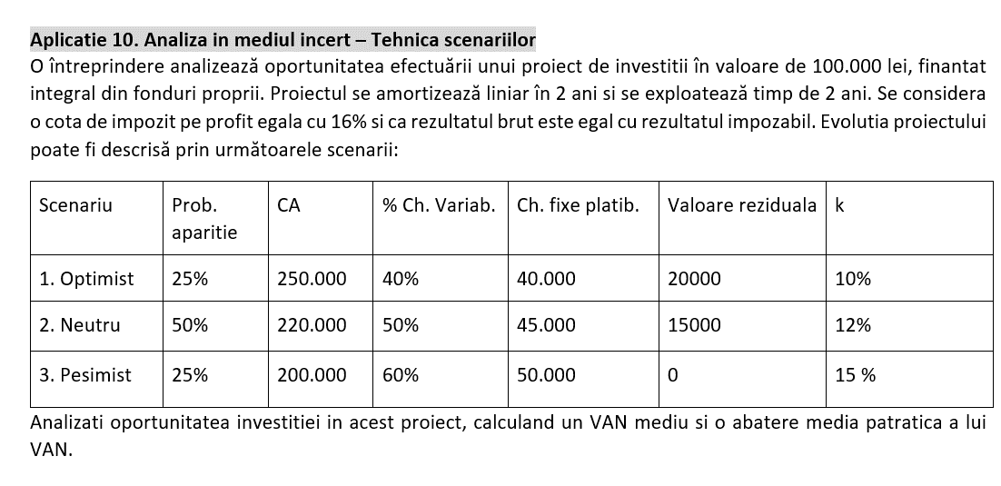

 | 1. Optimist |  | 2. Neutru |  | 3. Pesimist
 | 1 | 2 | 1 | 2 | 1 | 2
CA | 250000 | 250000 | 220000 | 220000 | 200000 | 200000
Ch var | 100000 | 100000 | 110000 | 110000 | 120000 | 120000
Ch fixe pl | 40000 | 40000 | 45000 | 45000 | 50000 | 50000
Ch amortiz | 50000 | 50000 | 50000 | 50000 | 50000 | 50000
Ch dob | 0 | 0 | 0 | 0 | 0 | 0
RB | 60000 | 60000 | 15000 | 15000 | -20000 | -20000
RN | 50400 | 50400 | 12600 | 12600 | -20000 | -20000 | (ip: companie ce include doar acest proiect)
Cf gest | 100400 | 100400 | 62600 | 62600 | 30000 | 30000
delta ACR nete | 0 | 0 | 0 | 0 | 0 | 0
delta imob brute | 0 | 0 | 0 | 0 | 0 | 0
CFD | 100400 | 100400 | 62600 | 62600 | 30000 | 30000

VR |  | 20000 |  | 15000 |  | 0
k |  | 10% |  | 12% |  | 15%
VAN | 90776.86 |  | 17755.10 |  | -51228.73
probabilitati | 25% |  | 50% |  | 25%

VAN mediu | 18764.58 | lei

sigma patrat(VAN) | 2521717604.98

Sigma (VAN) | 50216.706433 | lei

grad de incredere 95%-> 1,96= z

VAN efectiv proiect se va situa in intervalul: medie - z*sigma;medie+z*sigma

limita inferioara | -79660.152
limita superioara | 117189.312

